記入例
 |  |  | 記入日を入力

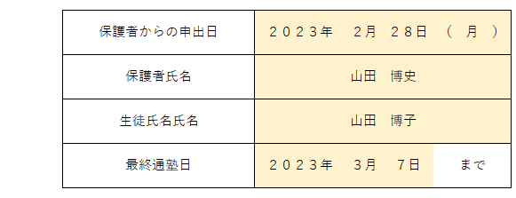
 |  | 申出日 保護者氏名 生徒氏名を入力

 |  | 最終通塾日を選択

 | 月末まで通う場合 ①にチェックを入れ、何月までの月謝がかかるか入力

 |  |  | 月途中まで通塾する場合（例：入試直前まで通塾） ②にチェックを入れ、利用回数・通塾回数を選択

 |  |  | ※途中で利用回数を変更する場合、２段目に入力

 |  |  | ※月途中で卒業の場合、月謝は回数割 金額は自動入力

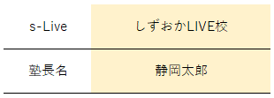
 |  |  | 教室名 塾長名を入力

内容を確認後、本部へメールorFAX
メール | fc-s-live@e-live-online.com
FAX | 054-284-6813

